行政事業レビューシート
 |  |  |  |  |  |  |  |  |  |  |  |  |  |  |  |  |  |  |  |  |  |  | 事業番号 |  |  |  |  |  | 0161
平成２７年度行政事業レビューシート |  |  |  |  |  |  |  |  |  |  |  |  |  |  |  |  |  |  |  |  |  | （ | 文部科学省 |  |  |  |  |  |  |  |  | ）
事業名 |  |  |  | 私立学校行政事務処理等 |  |  |  |  |  |  |  |  |  |  | 担当部局庁 |  |  |  | 高等教育局私学部 |  |  |  |  |  |  |  | 作成責任者
事業開始年度 |  |  |  | 平成１３年度 |  |  | 事業終了 （予定）年度 |  |  |  | 終了予定なし |  |  |  | 担当課室 |  |  |  | 私学行政課 |  |  |  |  |  |  |  | 私学行政課長 大路 正浩
会計区分 |  |  |  | 一般会計 |  |  |  |  |  |  |  |  |  |  | 政策・施策名 |  |  |  | 政策目標6：私学の振興 施策目標6-1：特色ある教育研究を展開する私立学校の振興
根拠法令 （具体的な 条項も記載） |  |  |  | － |  |  |  |  |  |  |  |  |  |  | 関係する計画、通知等 |  |  |  | －
主要政策・施策 |  |  |  | 子ども・若者育成支援 |  |  |  |  |  |  |  |  |  |  | 主要経費 |  |  |  | 文教及び科学振興
事業の目的 （目指す姿を簡潔に。3行程度以内） |  |  |  | 私立学校に関する諸制度の改善充実、私学助成の適性確保、学校法人の適切な管理運営の確保などの私立学校の振興に係る政策の遂行を目的として、そのために必要となる行政事務を実施する。
事業概要 （5行程度以内。別添可） |  |  |  | 以下の行政事務を実施する。 ・私立学校教職員共済制度の改善充実のために、関係機関等への調査・指導を実施 ・私学助成の補助対象事業を選定する外部有識者会議や私学助成に係る説明会の開催及び実地調査等を実施 ・学校法人の管理運営や財務の状況を調査・指導するために、外部有識者が参画する実地調査や会議等を開催 ・その他、私立学校の振興に資する一般行政事務
実施方法 |  |  |  | 直接実施
予算額・ 執行額 （単位:百万円） |  |  |  |  |  |  |  | 24年度 |  |  |  |  | 25年度 |  |  |  |  | 26年度 |  |  |  |  |  | 27年度 |  |  |  | 28年度要求
 |  |  |  | 予算の状況 | 当初予算 |  |  | 19 |  |  |  |  | 18 |  |  |  |  | 18 |  |  |  |  |  | 18 |  |  |  | 19
 |  |  |  |  | 補正予算 |  |  | 0 |  |  |  |  | 0 |  |  |  |  | 0 |  |  |  |  |  | 0
 |  |  |  |  | 前年度から繰越し |  |  | 0 |  |  |  |  | 0 |  |  |  |  | 0 |  |  |  |  |  | 0 |  |  |  | 0
 |  |  |  |  | 翌年度へ繰越し |  |  | 0 |  |  |  |  | 0 |  |  |  |  | 0 |  |  |  |  |  | 0
 |  |  |  |  | 予備費等 |  |  | 0 |  |  |  |  | 0 |  |  |  |  | 0 |  |  |  |  |  | 0
 |  |  |  |  | 計 |  |  | 19 |  |  |  |  | 18 |  |  |  |  | 18 |  |  |  |  |  | 18 |  |  |  | 19
 |  |  |  | 執行額 |  |  |  | 17 |  |  |  |  | 16 |  |  |  |  | 16
 |  |  |  | 執行率（％） |  |  |  | 89% |  |  |  |  | 89% |  |  |  |  | 89%
成果目標及び成果実績 （アウトカム） |  |  |  | 定量的な成果目標 |  |  |  | 成果指標 |  |  |  |  |  |  |  | 単位 |  |  | 24年度 |  |  |  | 25年度 |  |  | 26年度 |  |  | 目標最終年度
 |  |  |  |  |  |  |  |  |  |  |  |  |  |  |  |  |  |  |  |  |  |  |  |  |  |  |  |  |  | - | 年度
 |  |  |  | 学校法人の適切な管理運営の確保などの私立学校の振興に係る政策を遂行すること |  |  |  | 財務情報等の一般公開を実施している文部科学大臣所轄学校法人の割合 |  |  |  |  |  |  | 成果実績 | ％ |  |  | 99 |  |  |  | 99 |  |  | 100
 |  |  |  |  |  |  |  |  |  |  |  |  |  |  | 目標値 | ％ |  |  | 100 |  |  |  | 100 |  |  | 100 |  |  | 100
 |  |  |  |  |  |  |  |  |  |  |  |  |  |  | 達成度 | ％ |  |  | 99 |  |  |  | 99 |  |  | 100
成果目標及び成果実績（アウトカム）欄についてさらに記載が必要な場合はチェックの上【別紙１】に記載
活動指標及び活動実績 （アウトプット） |  |  |  | 活動指標 |  |  |  |  |  |  |  |  |  |  |  | 単位 |  |  | 24年度 |  |  |  | 25年度 |  |  | 26年度 |  |  | 27年度活動見込
 |  |  |  | 私立学校の振興に係る政策の遂行を目的として調査や会議等を実施。 ※主な活動実績として、学校法人運営調査委員会による実地調査件数を記載。 |  |  |  |  |  |  |  |  |  |  | 活動実績 | 件 |  |  | 33 |  |  |  | 29 |  |  | 31
 |  |  |  |  |  |  |  |  |  |  |  |  |  |  | 当初見込み | - |  |  | - |  |  |  | - |  |  | - |  |  | 50
単位当たり コスト |  |  |  | 算出根拠 |  |  |  |  |  |  |  |  |  |  |  | 単位 |  |  | 24年度 |  |  |  | 25年度 |  |  | 26年度 |  |  | 27年度見込
 |  |  |  | 学校法人運営調査委員による調査指導にかかる執行額/学校法人運営調査委員会による実地調査件数 |  |  |  |  |  |  |  |  |  |  | 単位当たり コスト | 千円 |  |  | 218 |  |  |  | 244 |  |  | 188 |  |  | 142
 |  |  |  |  |  |  |  |  |  |  |  |  |  |  | 計算式 | 千円/件 |  |  | 7,194/33 |  |  |  | 7,066/29 |  |  | 5,821/31 |  |  | 7,117/50
平成27・28年度予算内訳（単位：百万円） |  | 費 目 |  |  |  | 27年度当初予算 |  |  |  | 28年度要求 |  |  |  | 主な増減理由
 |  | 旅費 |  |  |  | 9 |  |  |  | 10
 |  | 諸謝金 |  |  |  | 5 |  |  |  | 5
 |  | 庁費 |  |  |  | 2 |  |  |  | 2
 |  | 委員手当 |  |  |  | 2 |  |  |  | 2

 |  | 計 |  |  |  | 18 |  |  |  | 19

事業所管部局による点検・改善
 |  | 項 目 |  |  |  |  |  |  |  |  |  |  |  |  |  |  |  | 評 価 |  | 評価に関する説明
国費投入の必要性 |  | 事業の目的は国民や社会のニーズを的確に反映しているか。 |  |  |  |  |  |  |  |  |  |  |  |  |  |  |  | ‐
 |  | 地方自治体、民間等に委ねることができない事業なのか。 |  |  |  |  |  |  |  |  |  |  |  |  |  |  |  | ○
 |  | 政策目的の達成手段として必要かつ適切な事業か。政策体系の中で優先度の高い事業か。 |  |  |  |  |  |  |  |  |  |  |  |  |  |  |  | ○
事業の効率性 |  | 競争性が確保されているなど支出先の選定は妥当か。 |  |  |  |  |  |  |  |  |  |  |  |  |  |  |  | ○
 |  | 受益者との負担関係は妥当であるか。 |  |  |  |  |  |  |  |  |  |  |  |  |  |  |  | ‐
 |  | 単位当たりコスト等の水準は妥当か。 |  |  |  |  |  |  |  |  |  |  |  |  |  |  |  | ‐
 |  | 資金の流れの中間段階での支出は合理的なものとなっているか。 |  |  |  |  |  |  |  |  |  |  |  |  |  |  |  | ‐
 |  | 費目・使途が事業目的に即し真に必要なものに限定されているか。 |  |  |  |  |  |  |  |  |  |  |  |  |  |  |  | ○
 |  | 不用率が大きい場合、その理由は妥当か。（理由を右に記載） |  |  |  |  |  |  |  |  |  |  |  |  |  |  |  | ‐
 |  | その他コスト削減や効率化に向けた工夫は行われているか |  |  |  |  |  |  |  |  |  |  |  |  |  |  |  | ○
事業の有効性 |  | 成果実績は成果目標に見合ったものとなっているか |  |  |  |  |  |  |  |  |  |  |  |  |  |  |  | ○
 |  | 事業実施に当たって他の手段・方法等が考えられる場合、それと比較してより効果的あるいは低コストで実施できているか。 |  |  |  |  |  |  |  |  |  |  |  |  |  |  |  | ○
 |  | 活動実績は見込みに見合ったものであるか。 |  |  |  |  |  |  |  |  |  |  |  |  |  |  |  | ○
 |  | 整備された施設や成果物は十分に活用されているか。 |  |  |  |  |  |  |  |  |  |  |  |  |  |  |  | ○
関連事業 |  | 関連する事業がある場合、他部局・他府省等と適切な役割分担を行っているか。（役割分担の具体的な内容を各事業の右に記載） |  |  |  |  |  |  |  |  |  |  |  |  |  |  |  | ‐
 |  | 所管府省・部局名 |  |  |  |  |  | 事業番号 |  |  |  | 事業名

点検・改善結果 |  | 点検結果 |  | ・本事業に係る経費は、文部科学省において直接執行しており、会計規則に基づき適切な処理に努めた。 ・具体的には、会議や調査等に係る経費を執行することで、私立学校の振興に係る政策の遂行に資する事務を円滑に実施した。 ・謝金、旅費、庁費の使途に応じて、有識者や業者などに支出しているが、経費の執行に際しては、執行一覧を作成し、支出先・使途を適切に把握している。 ・各年度の執行状況等を踏まえ、所要額の算定を適切に見直しており、平成26年度においては、前年度と同規模の必要経費を計上している。
 |  | 改善の 方向性 |  | ・引き続き、前年度の執行状況等を踏まえ、所要額の算定を適切に見直すなど、必要経費のみを計上することとする。
外部有識者の所見
外部有識者による点検対象外
行政事業レビュー推進チームの所見
現状通り |  |  | １．事業評価の観点 ： 本事業は、私立学校に関する諸制度の改善充実、私学助成の適性確保、学校法人の適切な管理運営の確保などの私立学校の振興に係る政策の遂行を目的としており、事業評価に当たっては長期継続事業の観点から検証を行った。 ２．所 見 ： 本事業は、私立学校の振興に係る政策の遂行のために必要な事業であり、引き続き現行の予算規模の維持に努めるべきである。ただし、長期継続事業であることを踏まえ、不断にコスト削減に留意しつつ、今後の予算の縮減が可能かどうか不断に見直しに努めるべきである。
所見を踏まえた改善点/概算要求における反映状況
現状通り
備考

関連する過去のレビューシートの事業番号
平成22年度 |  |  |  |  |  |  |  |  | 平成23年度 |  |  |  | 167 |  |  |  |  |  |  | 平成24年度 |  |  |  |  | 181
平成25年度 |  |  |  | 175 |  |  |  |  | 平成26年度 |  |  |  | 173
資金の流れ （資金の受け取り先が何を行っているかについて補足する）（単位：百万円） |  |  |  | ※平成26年度実績を記入。執行実績がない新規事業、新規要求事業については現時点で予定やイメージを記入。
 |  |  |  | なお、金額は単位未満四捨五入して記載していることから、合計が一致しない場合がある。

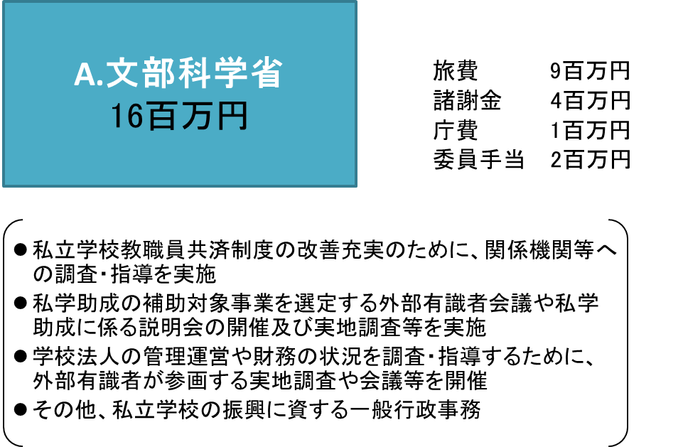

費目・使途 （「資金の流れ」においてブロックごとに最大の金額が支出されている者について記載する。費目と使途の双方で実情が分かるように記載） |  |  |  | A.文部科学省 |  |  |  |  |  |  |  |  |  |  |  |  | E.
 |  |  |  | 費 目 |  | 使 途 |  |  |  |  |  |  |  |  | 金 額 (百万円） |  | 費 目 |  |  |  | 使 途 |  |  |  |  |  |  |  |  | 金 額 (百万円）
 |  |  |  | 旅費 |  | 委員等の交通費、宿泊費、日当 |  |  |  |  |  |  |  |  | 9
 |  |  |  | 諸謝金 |  | 会議出席等に係る謝金 |  |  |  |  |  |  |  |  | 4
 |  |  |  | 庁費 |  | 会議開催に係る会場借料、印刷製本費等 |  |  |  |  |  |  |  |  | 1
 |  |  |  | 委員手当 |  | 審議会委員への委員手当 |  |  |  |  |  |  |  |  | 2

 |  |  |  | 計 |  |  |  |  |  |  |  |  |  |  | 16 |  | 計 |  |  |  |  |  |  |  |  |  |  |  |  | 0
 |  |  |  | B. |  |  |  |  |  |  |  |  |  |  |  |  | F.
 |  |  |  | 費 目 |  | 使 途 |  |  |  |  |  |  |  |  | 金 額 (百万円） |  | 費 目 |  |  |  | 使 途 |  |  |  |  |  |  |  |  | 金 額 (百万円）

 |  |  |  | 計 |  |  |  |  |  |  |  |  |  |  | 0 |  | 計 |  |  |  |  |  |  |  |  |  |  |  |  | 0
 |  |  |  | C. |  |  |  |  |  |  |  |  |  |  |  |  | G.
 |  |  |  | 費 目 |  | 使 途 |  |  |  |  |  |  |  |  | 金 額 (百万円） |  | 費 目 |  |  |  | 使 途 |  |  |  |  |  |  |  |  | 金 額 (百万円）

 |  |  |  | 計 |  |  |  |  |  |  |  |  |  |  | 0 |  | 計 |  |  |  |  |  |  |  |  |  |  |  |  | 0
 |  |  |  | D. |  |  |  |  |  |  |  |  |  |  |  |  | H.
 |  |  |  | 費 目 |  | 使 途 |  |  |  |  |  |  |  |  | 金 額 (百万円） |  | 費 目 |  |  |  | 使 途 |  |  |  |  |  |  |  |  | 金 額 (百万円）

 |  |  |  | 計 |  |  |  |  |  |  |  |  |  |  | 0 |  | 計 |  |  |  |  |  |  |  |  |  |  |  |  | 0
費目・使途欄についてさらに記載が必要な場合はチェックの上【別紙２】に記載

 | 支出先上位１０者リスト
 | A.
 |  | 支 出 先 |  |  |  |  | 業 務 概 要 |  |  |  |  |  |  |  |  |  |  |  |  |  |  |  |  | 支 出 額 （百万円） |  |  | 入札者数 |  |  | 落札率
1 |  | 該当なし
2
3
4
5
6
7
8
9
10

 | B
 |  | 支 出 先 |  |  |  |  | 業 務 概 要 |  |  |  |  |  |  |  |  |  |  |  |  |  |  |  |  | 支 出 額 （百万円） |  |  | 入札者数 |  |  | 落札率
1
2
3
4
5
6
7
8
9
10

 | C
 |  | 支 出 先 |  |  |  |  | 業 務 概 要 |  |  |  |  |  |  |  |  |  |  |  |  |  |  |  |  | 支 出 額 （百万円） |  |  | 入札者数 |  |  | 落札率
1
2
3
4
5
6
7
8
9
10

 | D
 |  | 支 出 先 |  |  |  |  | 業 務 概 要 |  |  |  |  |  |  |  |  |  |  |  |  |  |  |  |  | 支 出 額 （百万円） |  |  | 入札者数 |  |  | 落札率
1
2
3
4
5
6
7
8
9
10

 | E
 |  | 支 出 先 |  |  |  |  | 業 務 概 要 |  |  |  |  |  |  |  |  |  |  |  |  |  |  |  |  | 支 出 額 （百万円） |  |  | 入札者数 |  |  | 落札率
1
2
3
4
5
6
7
8
9
10

 | F
 |  | 支 出 先 |  |  |  |  | 業 務 概 要 |  |  |  |  |  |  |  |  |  |  |  |  |  |  |  |  | 支 出 額 （百万円） |  |  | 入札者数 |  |  | 落札率
1
2
3
4
5
6
7
8
9
10

 | G
 |  | 支 出 先 |  |  |  |  | 業 務 概 要 |  |  |  |  |  |  |  |  |  |  |  |  |  |  |  |  | 支 出 額 （百万円） |  |  | 入札者数 |  |  | 落札率
1
2
3
4
5
6
7
8
9
10

 | H
 |  | 支 出 先 |  |  |  |  | 業 務 概 要 |  |  |  |  |  |  |  |  |  |  |  |  |  |  |  |  | 支 出 額 （百万円） |  |  | 入札者数 |  |  | 落札率
1
2
3
4
5
6
7
8
9
10
支出先上位10社リスト欄についてさらに記載が必要な場合はチェックの上【別紙３】に記載

